RF2
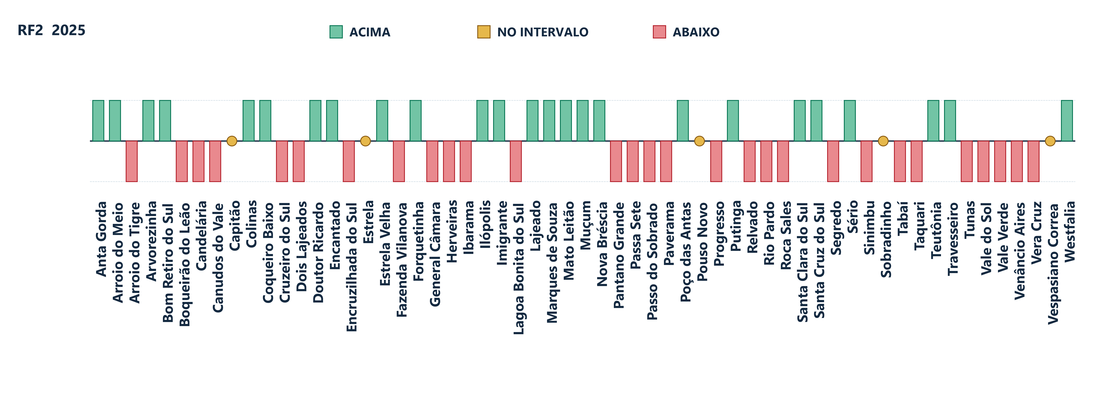
MUNICÍPIO | COREDE | POSIÇÃO GERAL 2025 | CLASSIFICAÇÃO | VALOR NO GRÁFICO
Anta Gorda | Vale do Taquari | 23º | Acima | +1
Arroio do Meio | Vale do Taquari | 16º | Acima | +1
Arroio do Tigre | Vale do Rio Pardo | 46º | Abaixo | -1
Arvorezinha | Vale do Taquari | 25º | Acima | +1
Bom Retiro do Sul | Vale do Taquari | 24º | Acima | +1
Boqueirão do Leão | Vale do Rio Pardo | 39º | Abaixo | -1
Candelária | Vale do Rio Pardo | 55º | Abaixo | -1
Canudos do Vale | Vale do Taquari | 30º | Abaixo | -1
Capitão | Vale do Taquari | 22º | No intervalo | 0
Colinas | Vale do Taquari | 4º | Acima | +1
Coqueiro Baixo | Vale do Taquari | 10º | Acima | +1
Cruzeiro do Sul | Vale do Taquari | 35º | Abaixo | -1
Dois Lajeados | Vale do Taquari | 26º | Abaixo | -1
Doutor Ricardo | Vale do Taquari | 5º | Acima | +1
Encantado | Vale do Taquari | 31º | Acima | +1
Encruzilhada do Sul | Vale do Rio Pardo | 58º | Abaixo | -1
Estrela | Vale do Taquari | 38º | No intervalo | 0
Estrela Velha | Vale do Rio Pardo | 17º | Acima | +1
Fazenda Vilanova | Vale do Taquari | 40º | Abaixo | -1
Forquetinha | Vale do Taquari | 8º | Acima | +1
General Câmara | Vale do Rio Pardo | 59º | Abaixo | -1
Herveiras | Vale do Rio Pardo | 42º | Abaixo | -1
Ibarama | Vale do Rio Pardo | 43º | Abaixo | -1
Ilópolis | Vale do Taquari | 12º | Acima | +1
Imigrante | Vale do Taquari | 3º | Acima | +1
Lagoa Bonita do Sul | Vale do Rio Pardo | 29º | Abaixo | -1
Lajeado | Vale do Taquari | 28º | Acima | +1
Marques de Souza | Vale do Taquari | 20º | Acima | +1
Mato Leitão | Vale do Rio Pardo | 1º | Acima | +1
Muçum | Vale do Taquari | 11º | Acima | +1
Nova Bréscia | Vale do Taquari | 14º | Acima | +1
Pantano Grande | Vale do Rio Pardo | 37º | Abaixo | -1
Passa Sete | Vale do Rio Pardo | 52º | Abaixo | -1
Passo do Sobrado | Vale do Rio Pardo | 34º | Abaixo | -1
Paverama | Vale do Taquari | 41º | Abaixo | -1
Pouso Novo | Vale do Taquari | 21º | No intervalo | 0
Poço das Antas | Vale do Taquari | 6º | Acima | +1
Progresso | Vale do Taquari | 32º | Abaixo | -1
Putinga | Vale do Taquari | 15º | Acima | +1
Relvado | Vale do Taquari | 44º | Abaixo | -1
Rio Pardo | Vale do Rio Pardo | 57º | Abaixo | -1
Roca Sales | Vale do Taquari | 48º | Abaixo | -1
Santa Clara do Sul | Vale do Taquari | 7º | Acima | +1
Santa Cruz do Sul | Vale do Rio Pardo | 27º | Acima | +1
Segredo | Vale do Rio Pardo | 54º | Abaixo | -1
Sinimbu | Vale do Rio Pardo | 56º | Abaixo | -1
Sobradinho | Vale do Rio Pardo | 33º | No intervalo | 0
Sério | Vale do Taquari | 18º | Acima | +1
Tabaí | Vale do Taquari | 36º | Abaixo | -1
Taquari | Vale do Taquari | 47º | Abaixo | -1
Teutônia | Vale do Taquari | 13º | Acima | +1
Travesseiro | Vale do Taquari | 9º | Acima | +1
Tunas | Vale do Rio Pardo | 50º | Abaixo | -1
Vale do Sol | Vale do Rio Pardo | 53º | Abaixo | -1
Vale Verde | Vale do Rio Pardo | 51º | Abaixo | -1
Venâncio Aires | Vale do Rio Pardo | 49º | Abaixo | -1
Vera Cruz | Vale do Rio Pardo | 45º | Abaixo | -1
Vespasiano Correa | Vale do Taquari | 19º | No intervalo | 0
Westfalia | Vale do Taquari | 2º | Acima | +1

RF3
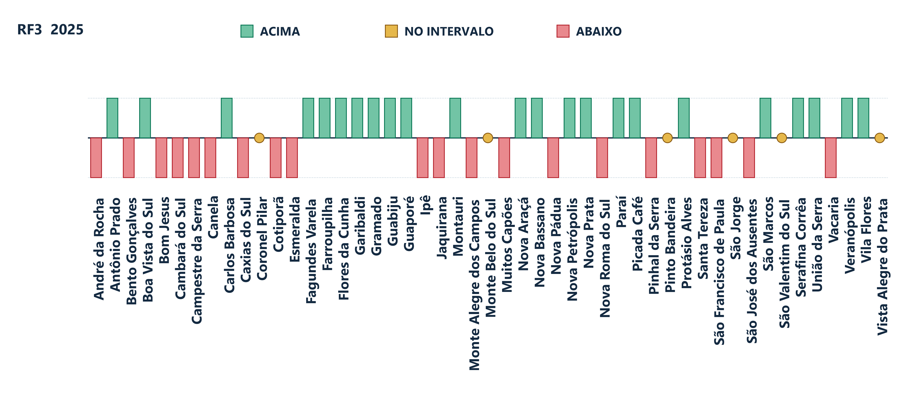
MUNICÍPIO | COREDE | POSIÇÃO GERAL 2025 | CLASSIFICAÇÃO | VALOR NO GRÁFICO
André da Rocha | Campos de Cima da Serra | 32º | Abaixo | -1
Antônio Prado | Serra | 22º | Acima | +1
Bento Gonçalves | Serra | 39º | Abaixo | -1
Boa Vista do Sul | Serra | 20º | Acima | +1
Bom Jesus | Campos de Cima da Serra | 47º | Abaixo | -1
Cambará do Sul | Hortênsias | 38º | Abaixo | -1
Campestre da Serra | Campos de Cima da Serra | 48º | Abaixo | -1
Canela | Hortênsias | 43º | Abaixo | -1
Carlos Barbosa | Serra | 11º | Acima | +1
Caxias do Sul | Serra | 40º | Abaixo | -1
Coronel Pilar | Serra | 27º | No intervalo | 0
Cotiporã | Serra | 36º | Abaixo | -1
Esmeralda | Campos de Cima da Serra | 49º | Abaixo | -1
Fagundes Varela | Serra | 7º | Acima | +1
Farroupilha | Serra | 21º | Acima | +1
Flores da Cunha | Serra | 6º | Acima | +1
Garibaldi | Serra | 13º | Acima | +1
Gramado | Hortênsias | 16º | Acima | +1
Guabiju | Serra | 3º | Acima | +1
Guaporé | Serra | 18º | Acima | +1
Ipê | Campos de Cima da Serra | 35º | Abaixo | -1
Jaquirana | Hortênsias | 46º | Abaixo | -1
Montauri | Serra | 1º | Acima | +1
Monte Alegre dos Campos | Campos de Cima da Serra | 42º | Abaixo | -1
Monte Belo do Sul | Serra | 28º | No intervalo | 0
Muitos Capões | Campos de Cima da Serra | 41º | Abaixo | -1
Nova Araçá | Serra | 4º | Acima | +1
Nova Bassano | Serra | 23º | Acima | +1
Nova Petrópolis | Hortênsias | 12º | Acima | +1
Nova Prata | Serra | 8º | Acima | +1
Nova Pádua | Serra | 33º | Abaixo | -1
Nova Roma do Sul | Serra | 37º | Abaixo | -1
Paraí | Serra | 9º | Acima | +1
Picada Café | Hortênsias | 2º | Acima | +1
Pinhal da Serra | Campos de Cima da Serra | 31º | Abaixo | -1
Pinto Bandeira | Serra | 29º | No intervalo | 0
Protásio Alves | Serra | 15º | Acima | +1
Santa Tereza | Serra | 30º | Abaixo | -1
Serafina Corrêa | Serra | 10º | Acima | +1
São Francisco de Paula | Hortênsias | 45º | Abaixo | -1
São Jorge | Serra | 25º | No intervalo | 0
São José dos Ausentes | Campos de Cima da Serra | 34º | Abaixo | -1
São Marcos | Serra | 17º | Acima | +1
São Valentim do Sul | Serra | 26º | No intervalo | 0
União da Serra | Serra | 5º | Acima | +1
Vacaria | Campos de Cima da Serra | 44º | Abaixo | -1
Veranópolis | Serra | 19º | Acima | +1
Vila Flores | Serra | 14º | Acima | +1
Vista Alegre do Prata | Serra | 24º | No intervalo | 0

RF4
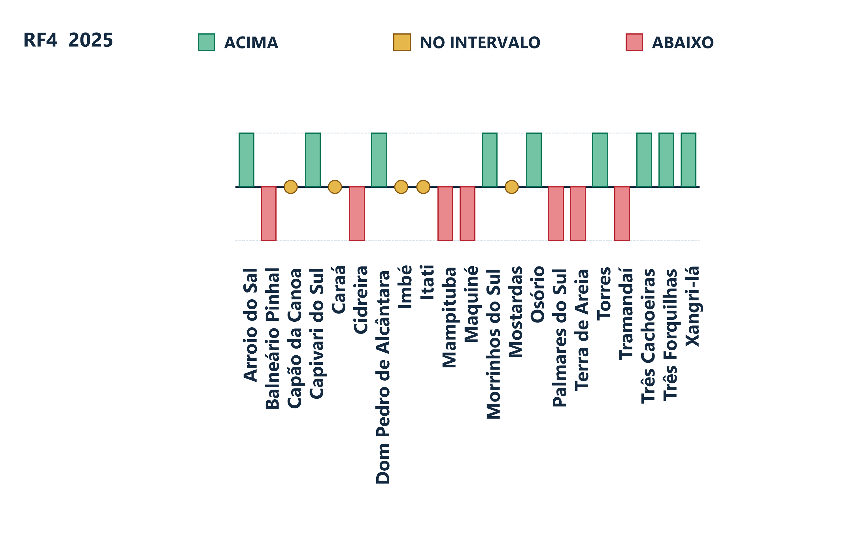
MUNICÍPIO | COREDE | POSIÇÃO GERAL 2025 | CLASSIFICAÇÃO | VALOR NO GRÁFICO
Arroio do Sal | Litoral | 10º | Acima | +1
Balneário Pinhal | Litoral | 19º | Abaixo | -1
Capivari do Sul | Litoral | 1º | Acima | +1
Capão da Canoa | Litoral | 17º | No intervalo | 0
Caraá | Litoral | 12º | No intervalo | 0
Cidreira | Litoral | 21º | Abaixo | -1
Dom Pedro de Alcântara | Litoral | 4º | Acima | +1
Imbé | Litoral | 15º | No intervalo | 0
Itati | Litoral | 7º | No intervalo | 0
Mampituba | Litoral | 11º | Abaixo | -1
Maquiné | Litoral | 14º | Abaixo | -1
Morrinhos do Sul | Litoral | 2º | Acima | +1
Mostardas | Litoral | 13º | No intervalo | 0
Osório | Litoral | 9º | Acima | +1
Palmares do Sul | Litoral | 18º | Abaixo | -1
Terra de Areia | Litoral | 16º | Abaixo | -1
Torres | Litoral | 6º | Acima | +1
Tramandaí | Litoral | 20º | Abaixo | -1
Três Cachoeiras | Litoral | 5º | Acima | +1
Três Forquilhas | Litoral | 3º | Acima | +1
Xangri-lá | Litoral | 8º | Acima | +1

RF5
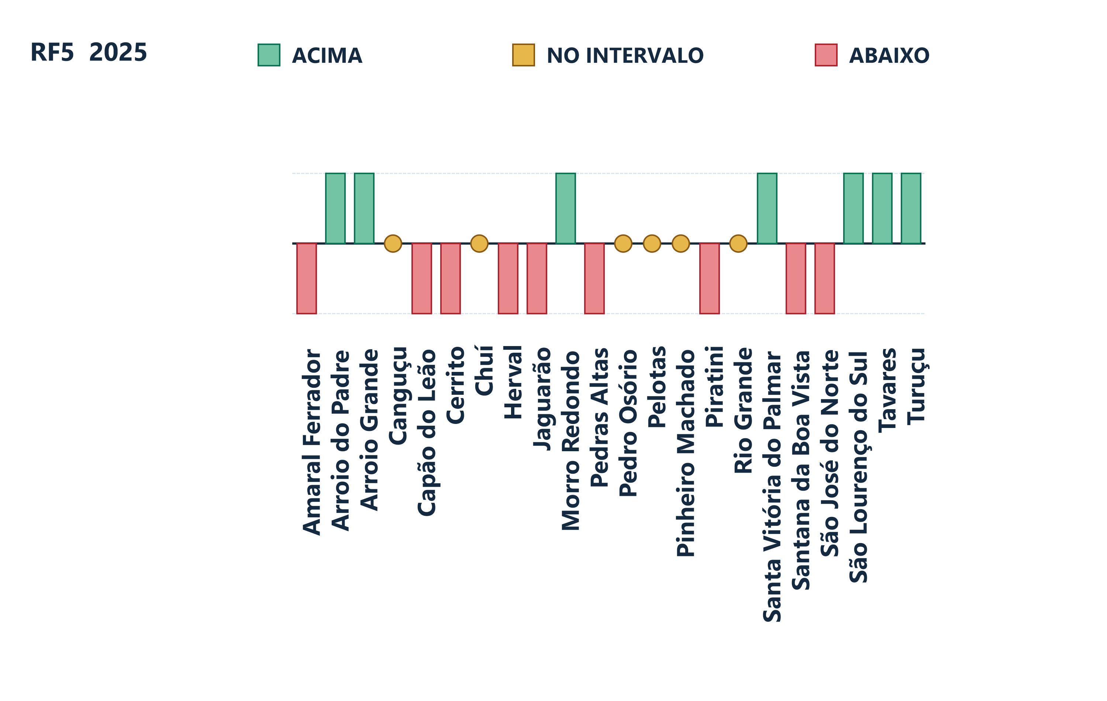
MUNICÍPIO | COREDE | POSIÇÃO GERAL 2025 | CLASSIFICAÇÃO | VALOR NO GRÁFICO
Amaral Ferrador | Sul | 16º | Abaixo | -1
Arroio do Padre | Sul | 1º | Acima | +1
Arroio Grande | Sul | 5º | Acima | +1
Canguçu | Sul | 12º | No intervalo | 0
Capão do Leão | Sul | 21º | Abaixo | -1
Cerrito | Sul | 19º | Abaixo | -1
Chuí | Sul | 9º | No intervalo | 0
Herval | Sul | 13º | Abaixo | -1
Jaguarão | Sul | 20º | Abaixo | -1
Morro Redondo | Sul | 3º | Acima | +1
Pedras Altas | Sul | 15º | Abaixo | -1
Pedro Osório | Sul | 8º | No intervalo | 0
Pelotas | Sul | 11º | No intervalo | 0
Pinheiro Machado | Sul | 10º | No intervalo | 0
Piratini | Sul | 18º | Abaixo | -1
Rio Grande | Sul | 14º | No intervalo | 0
Santa Vitória do Palmar | Sul | 7º | Acima | +1
Santana da Boa Vista | Sul | 22º | Abaixo | -1
São José do Norte | Sul | 17º | Abaixo | -1
São Lourenço do Sul | Sul | 6º | Acima | +1
Tavares | Sul | 4º | Acima | +1
Turuçu | Sul | 2º | Acima | +1

RF6
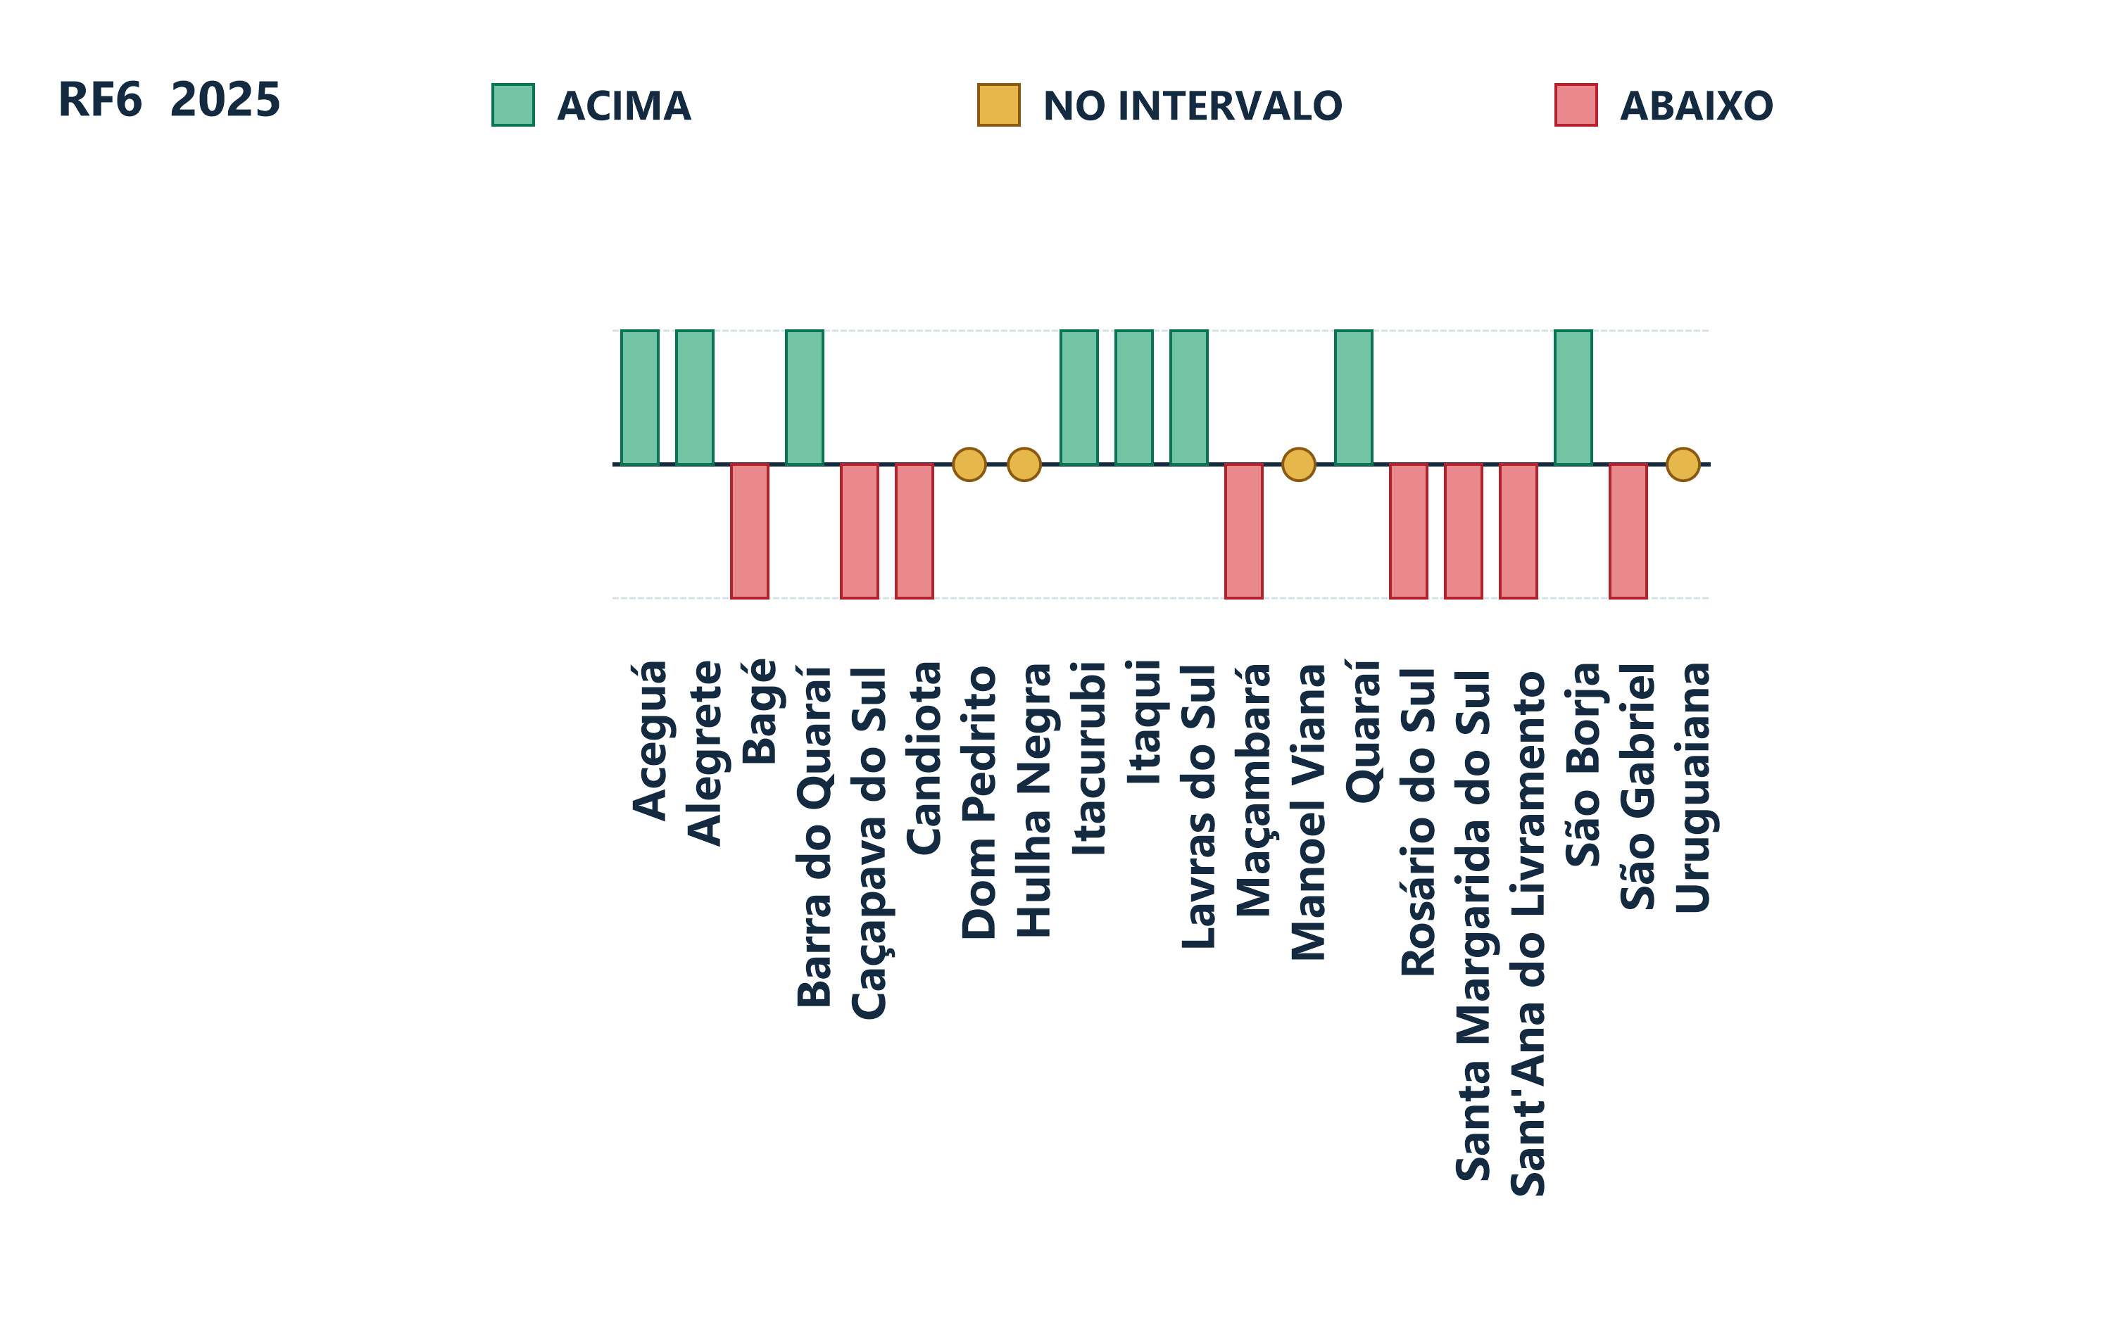
MUNICÍPIO | COREDE | POSIÇÃO GERAL 2025 | CLASSIFICAÇÃO | VALOR NO GRÁFICO
Aceguá | Campanha | 4º | Acima | +1
Alegrete | Fronteira Oeste | 10º | Acima | +1
Bagé | Campanha | 19º | Abaixo | -1
Barra do Quaraí | Fronteira Oeste | 3º | Acima | +1
Candiota | Campanha | 11º | Abaixo | -1
Caçapava do Sul | Campanha | 14º | Abaixo | -1
Dom Pedrito | Campanha | 12º | No intervalo | 0
Hulha Negra | Campanha | 9º | No intervalo | 0
Itacurubi | Fronteira Oeste | 2º | Acima | +1
Itaqui | Fronteira Oeste | 8º | Acima | +1
Lavras do Sul | Campanha | 5º | Acima | +1
Manoel Viana | Fronteira Oeste | 7º | No intervalo | 0
Maçambará | Fronteira Oeste | 15º | Abaixo | -1
Quaraí | Fronteira Oeste | 6º | Acima | +1
Rosário do Sul | Fronteira Oeste | 17º | Abaixo | -1
Sant'Ana do Livramento | Fronteira Oeste | 20º | Abaixo | -1
Santa Margarida do Sul | Fronteira Oeste | 16º | Abaixo | -1
São Borja | Fronteira Oeste | 1º | Acima | +1
São Gabriel | Fronteira Oeste | 18º | Abaixo | -1
Uruguaiana | Fronteira Oeste | 13º | No intervalo | 0

RF8
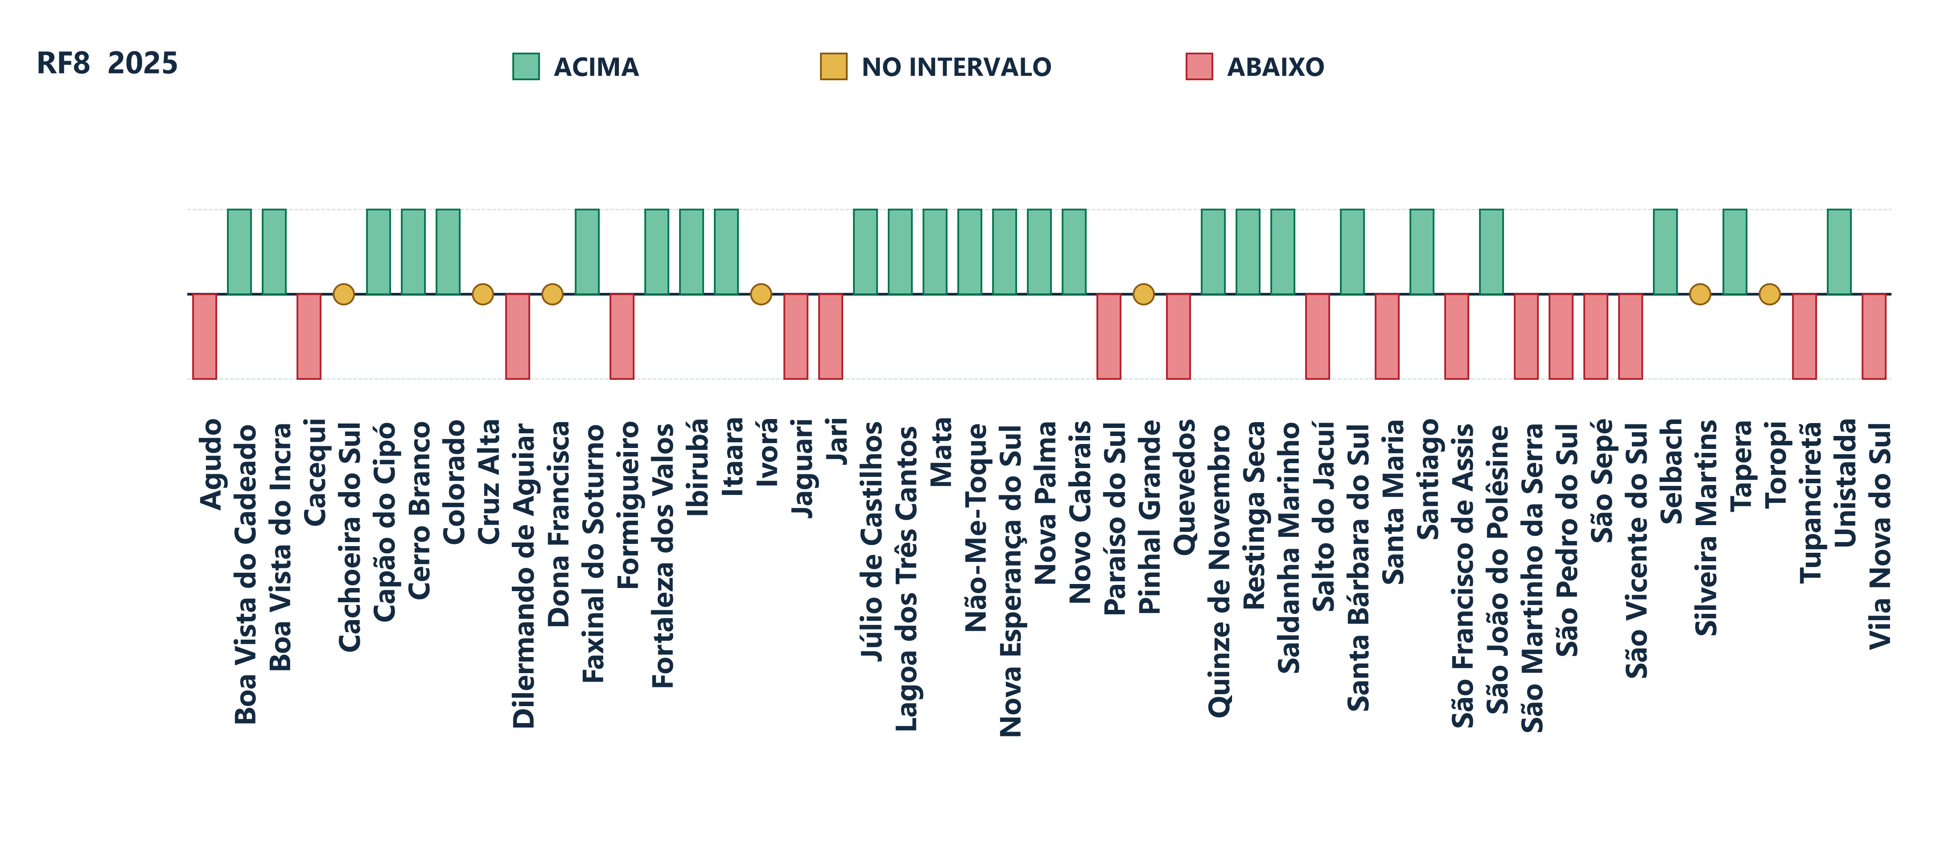
MUNICÍPIO | COREDE | POSIÇÃO GERAL 2025 | CLASSIFICAÇÃO | VALOR NO GRÁFICO
Agudo | Central | 38º | Abaixo | -1
Boa Vista do Cadeado | Alto Jacuí | 11º | Acima | +1
Boa Vista do Incra | Alto Jacuí | 15º | Acima | +1
Cacequi | Vale do Jaguari | 49º | Abaixo | -1
Cachoeira do Sul | Jacuí Centro | 37º | No intervalo | 0
Capão do Cipó | Vale do Jaguari | 21º | Acima | +1
Cerro Branco | Jacuí Centro | 19º | Acima | +1
Colorado | Alto Jacuí | 10º | Acima | +1
Cruz Alta | Alto Jacuí | 36º | No intervalo | 0
Dilermando de Aguiar | Central | 48º | Abaixo | -1
Dona Francisca | Central | 26º | No intervalo | 0
Faxinal do Soturno | Central | 13º | Acima | +1
Formigueiro | Central | 34º | Abaixo | -1
Fortaleza dos Valos | Alto Jacuí | 14º | Acima | +1
Ibirubá | Alto Jacuí | 3º | Acima | +1
Itaara | Central | 18º | Acima | +1
Ivorá | Central | 27º | No intervalo | 0
Jaguari | Vale do Jaguari | 40º | Abaixo | -1
Jari | Central | 42º | Abaixo | -1
Júlio de Castilhos | Central | 28º | Acima | +1
Lagoa dos Três Cantos | Alto Jacuí | 1º | Acima | +1
Mata | Vale do Jaguari | 24º | Acima | +1
Nova Esperança do Sul | Vale do Jaguari | 2º | Acima | +1
Nova Palma | Central | 9º | Acima | +1
Novo Cabrais | Jacuí Centro | 12º | Acima | +1
Não-Me-Toque | Alto Jacuí | 6º | Acima | +1
Paraíso do Sul | Jacuí Centro | 31º | Abaixo | -1
Pinhal Grande | Central | 30º | No intervalo | 0
Quevedos | Central | 44º | Abaixo | -1
Quinze de Novembro | Alto Jacuí | 8º | Acima | +1
Restinga Seca | Jacuí Centro | 29º | Acima | +1
Saldanha Marinho | Alto Jacuí | 4º | Acima | +1
Salto do Jacuí | Alto Jacuí | 41º | Abaixo | -1
Santa Bárbara do Sul | Alto Jacuí | 17º | Acima | +1
Santa Maria | Central | 45º | Abaixo | -1
Santiago | Vale do Jaguari | 23º | Acima | +1
Selbach | Alto Jacuí | 5º | Acima | +1
Silveira Martins | Central | 22º | No intervalo | 0
São Francisco de Assis | Vale do Jaguari | 46º | Abaixo | -1
São João do Polêsine | Central | 20º | Acima | +1
São Martinho da Serra | Central | 47º | Abaixo | -1
São Pedro do Sul | Central | 43º | Abaixo | -1
São Sepé | Jacuí Centro | 39º | Abaixo | -1
São Vicente do Sul | Vale do Jaguari | 32º | Abaixo | -1
Tapera | Alto Jacuí | 7º | Acima | +1
Toropi | Central | 25º | No intervalo | 0
Tupanciretã | Central | 35º | Abaixo | -1
Unistalda | Vale do Jaguari | 16º | Acima | +1
Vila Nova do Sul | Jacuí Centro | 33º | Abaixo | -1

RF9
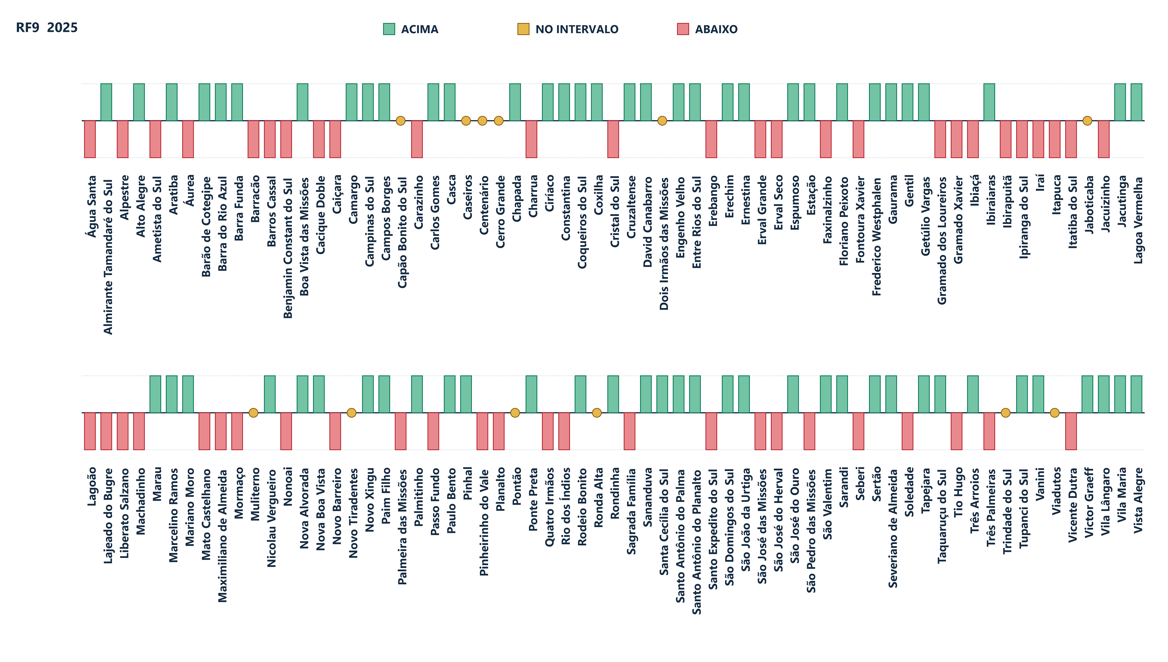
MUNICÍPIO | COREDE | POSIÇÃO GERAL 2025 | CLASSIFICAÇÃO | VALOR NO GRÁFICO
Almirante Tamandaré do Sul | Produção | 14º | Acima | +1
Alpestre | Médio Alto Uruguai | 91º | Abaixo | -1
Alto Alegre | Alto da Serra do Botucaraí | 18º | Acima | +1
Ametista do Sul | Médio Alto Uruguai | 96º | Abaixo | -1
Aratiba | Norte | 36º | Acima | +1
Barra do Rio Azul | Norte | 22º | Acima | +1
Barra Funda | Rio da Várzea | 5º | Acima | +1
Barracão | Nordeste | 115º | Abaixo | -1
Barros Cassal | Alto da Serra do Botucaraí | 130º | Abaixo | -1
Barão de Cotegipe | Norte | 48º | Acima | +1
Benjamin Constant do Sul | Norte | 102º | Abaixo | -1
Boa Vista das Missões | Rio da Várzea | 16º | Acima | +1
Cacique Doble | Nordeste | 87º | Abaixo | -1
Caiçara | Médio Alto Uruguai | 106º | Abaixo | -1
Camargo | Produção | 2º | Acima | +1
Campinas do Sul | Norte | 64º | Acima | +1
Campos Borges | Alto da Serra do Botucaraí | 53º | Acima | +1
Capão Bonito do Sul | Nordeste | 63º | No intervalo | 0
Carazinho | Produção | 110º | Abaixo | -1
Carlos Gomes | Norte | 15º | Acima | +1
Casca | Produção | 10º | Acima | +1
Caseiros | Nordeste | 76º | No intervalo | 0
Centenário | Norte | 71º | No intervalo | 0
Cerro Grande | Rio da Várzea | 68º | No intervalo | 0
Chapada | Rio da Várzea | 28º | Acima | +1
Charrua | Norte | 114º | Abaixo | -1
Ciríaco | Produção | 49º | Acima | +1
Constantina | Rio da Várzea | 37º | Acima | +1
Coqueiros do Sul | Produção | 19º | Acima | +1
Coxilha | Produção | 46º | Acima | +1
Cristal do Sul | Médio Alto Uruguai | 112º | Abaixo | -1
Cruzaltense | Norte | 29º | Acima | +1
David Canabarro | Produção | 35º | Acima | +1
Dois Irmãos das Missões | Médio Alto Uruguai | 69º | No intervalo | 0
Engenho Velho | Rio da Várzea | 38º | Acima | +1
Entre Rios do Sul | Norte | 47º | Acima | +1
Erebango | Norte | 128º | Abaixo | -1
Erechim | Norte | 42º | Acima | +1
Ernestina | Produção | 66º | Acima | +1
Erval Grande | Norte | 90º | Abaixo | -1
Erval Seco | Médio Alto Uruguai | 108º | Abaixo | -1
Espumoso | Alto da Serra do Botucaraí | 41º | Acima | +1
Estação | Norte | 3º | Acima | +1
Faxinalzinho | Norte | 121º | Abaixo | -1
Floriano Peixoto | Norte | 51º | Acima | +1
Fontoura Xavier | Alto da Serra do Botucaraí | 118º | Abaixo | -1
Frederico Westphalen | Médio Alto Uruguai | 67º | Acima | +1
Gaurama | Norte | 39º | Acima | +1
Gentil | Produção | 12º | Acima | +1
Getúlio Vargas | Norte | 61º | Acima | +1
Gramado dos Loureiros | Médio Alto Uruguai | 119º | Abaixo | -1
Gramado Xavier | Alto da Serra do Botucaraí | 124º | Abaixo | -1
Ibiaçá | Nordeste | 92º | Abaixo | -1
Ibiraiaras | Nordeste | 23º | Acima | +1
Ibirapuitã | Alto da Serra do Botucaraí | 105º | Abaixo | -1
Ipiranga do Sul | Norte | 80º | Abaixo | -1
Iraí | Médio Alto Uruguai | 94º | Abaixo | -1
Itapuca | Alto da Serra do Botucaraí | 73º | Abaixo | -1
Itatiba do Sul | Norte | 103º | Abaixo | -1
Jaboticaba | Rio da Várzea | 72º | No intervalo | 0
Jacuizinho | Alto da Serra do Botucaraí | 101º | Abaixo | -1
Jacutinga | Norte | 55º | Acima | +1
Lagoa Vermelha | Nordeste | 84º | Acima | +1
Lagoão | Alto da Serra do Botucaraí | 129º | Abaixo | -1
Lajeado do Bugre | Rio da Várzea | 127º | Abaixo | -1
Liberato Salzano | Rio da Várzea | 117º | Abaixo | -1
Machadinho | Nordeste | 99º | Abaixo | -1
Marau | Produção | 56º | Acima | +1
Marcelino Ramos | Norte | 30º | Acima | +1
Mariano Moro | Norte | 34º | Acima | +1
Mato Castelhano | Produção | 107º | Abaixo | -1
Maximiliano de Almeida | Nordeste | 81º | Abaixo | -1
Mormaço | Alto da Serra do Botucaraí | 98º | Abaixo | -1
Muliterno | Produção | 59º | No intervalo | 0
Nicolau Vergueiro | Alto da Serra do Botucaraí | 26º | Acima | +1
Nonoai | Médio Alto Uruguai | 97º | Abaixo | -1
Nova Alvorada | Produção | 13º | Acima | +1
Nova Boa Vista | Rio da Várzea | 1º | Acima | +1
Novo Barreiro | Rio da Várzea | 120º | Abaixo | -1
Novo Tiradentes | Médio Alto Uruguai | 65º | No intervalo | 0
Novo Xingu | Rio da Várzea | 7º | Acima | +1
Paim Filho | Nordeste | 27º | Acima | +1
Palmeira das Missões | Rio da Várzea | 125º | Abaixo | -1
Palmitinho | Médio Alto Uruguai | 74º | Acima | +1
Passo Fundo | Produção | 123º | Abaixo | -1
Paulo Bento | Norte | 6º | Acima | +1
Pinhal | Médio Alto Uruguai | 40º | Acima | +1
Pinheirinho do Vale | Médio Alto Uruguai | 89º | Abaixo | -1
Planalto | Médio Alto Uruguai | 100º | Abaixo | -1
Ponte Preta | Norte | 20º | Acima | +1
Pontão | Produção | 70º | No intervalo | 0
Quatro Irmãos | Norte | 95º | Abaixo | -1
Rio dos Índios | Médio Alto Uruguai | 116º | Abaixo | -1
Rodeio Bonito | Médio Alto Uruguai | 60º | Acima | +1
Ronda Alta | Rio da Várzea | 83º | No intervalo | 0
Rondinha | Rio da Várzea | 24º | Acima | +1
Sagrada Família | Rio da Várzea | 113º | Abaixo | -1
Sananduva | Nordeste | 45º | Acima | +1
Santa Cecília do Sul | Nordeste | 44º | Acima | +1
Santo Antônio do Palma | Produção | 21º | Acima | +1
Santo Antônio do Planalto | Produção | 9º | Acima | +1
Santo Expedito do Sul | Nordeste | 79º | Abaixo | -1
Sarandi | Rio da Várzea | 57º | Acima | +1
Seberi | Médio Alto Uruguai | 88º | Abaixo | -1
Sertão | Norte | 75º | Acima | +1
Severiano de Almeida | Norte | 11º | Acima | +1
Soledade | Alto da Serra do Botucaraí | 126º | Abaixo | -1
São Domingos do Sul | Produção | 32º | Acima | +1
São José das Missões | Rio da Várzea | 85º | Abaixo | -1
São José do Herval | Alto da Serra do Botucaraí | 111º | Abaixo | -1
São José do Ouro | Nordeste | 17º | Acima | +1
São João da Urtiga | Nordeste | 31º | Acima | +1
São Pedro das Missões | Rio da Várzea | 86º | Abaixo | -1
São Valentim | Norte | 54º | Acima | +1
Tapejara | Nordeste | 50º | Acima | +1
Taquaruçu do Sul | Médio Alto Uruguai | 58º | Acima | +1
Tio Hugo | Alto da Serra do Botucaraí | 104º | Abaixo | -1
Trindade do Sul | Médio Alto Uruguai | 82º | No intervalo | 0
Três Arroios | Norte | 4º | Acima | +1
Três Palmeiras | Rio da Várzea | 93º | Abaixo | -1
Tupanci do Sul | Nordeste | 33º | Acima | +1
Vanini | Produção | 8º | Acima | +1
Viadutos | Norte | 77º | No intervalo | 0
Vicente Dutra | Médio Alto Uruguai | 122º | Abaixo | -1
Victor Graeff | Alto da Serra do Botucaraí | 43º | Acima | +1
Vila Lângaro | Nordeste | 52º | Acima | +1
Vila Maria | Produção | 25º | Acima | +1
Vista Alegre | Médio Alto Uruguai | 62º | Acima | +1
Água Santa | Nordeste | 109º | Abaixo | -1
Áurea | Norte | 78º | Abaixo | -1

